상품제안서
플라워 발매트 욕실매트 화장실매트 소프트발매트 | 상품코드: F28529

 |  |  |  |  |  |  | 02-412-0044 | www.easy1.co.kr
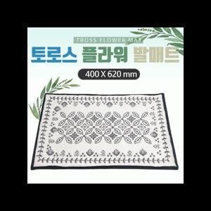

【상세/제작정보】 | .

【인쇄/포장옵션】 | 실크 / 쇼핑백

【공급단가】 | 수량 | 50~ | 100~ | 500~ | 1,000~ | 2,000~
*VAT별도 | 단가 | 6,960원 | 6,840원 | 6,670원 | 6,550원 | 6,380원

【상품 URL】 | https://dev.easy1.co.kr:443/src/goods_detail.php?gdno=28529

